상품제안서
가죽 마우스패드 | 상품코드: S20883

 |  |  |  |  |  |  | 02-713-8555 | www.synergygift.co.kr
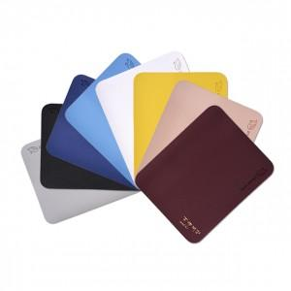

【상세/제작정보】 | <p><span style="font-size: 14pt;">※ 컬러디지털인쇄는 최소주문수량 400개부터 주문가능합니다.</span><span style="font-size: 14pt;">​</span></p>

【인쇄/포장옵션】 | 실크, 불박, 금박, 은박, 디지털인쇄 / OPP(비닐)

【공급단가】 | 수량 | 100~ | 300~ | 500~ | 1,000~ | 3,000~
*VAT별도 | 단가 | 1,490원 | 1,470원 | 1,430원 | 1,380원 | 1,320원

【상품 URL】 | https://www.synergygift.co.kr:443/src/goods_detail.php?gdno=20883

